Gambar
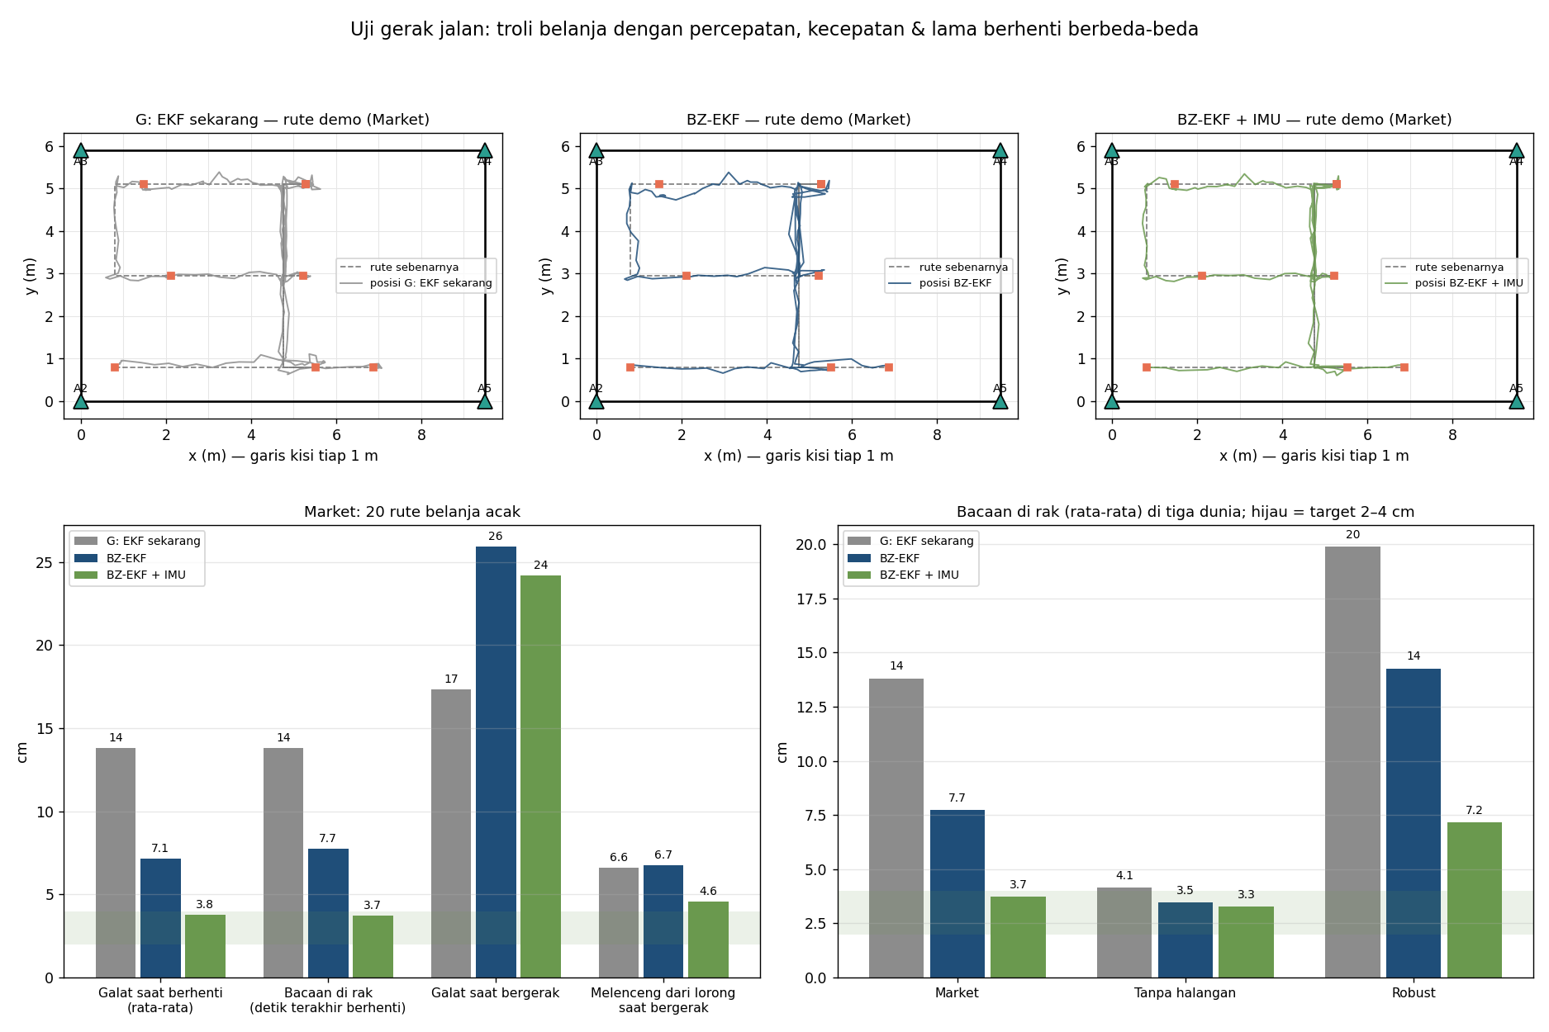
Gambar
File PNG yang sama ada di docs/hasil-simulasi/.

1. Komponen yang ditambahkan satu per satu, dan sebaran galat saat berhenti
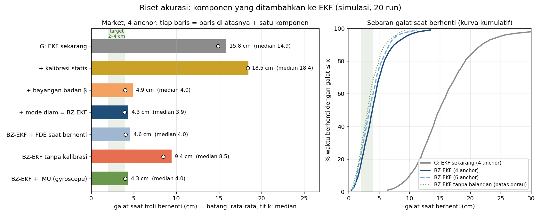

2. Galat menurut lama troli sudah berhenti
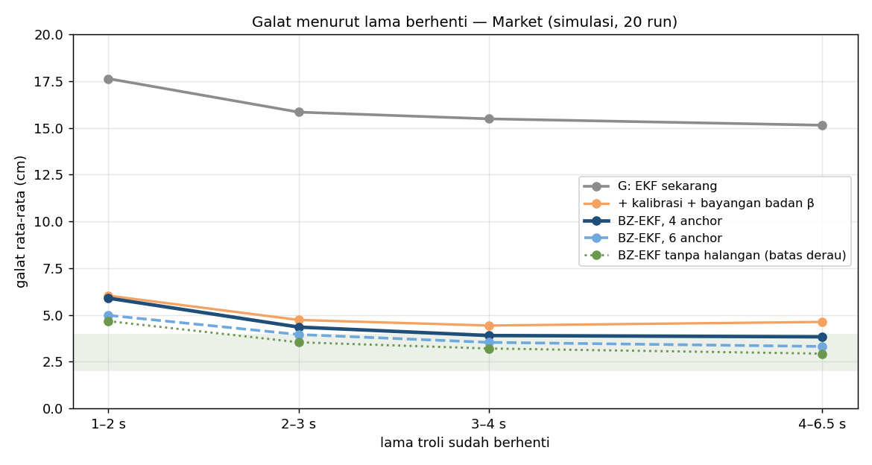

3. Posisi yang ditampilkan selama berhenti: G vs BZ-EKF (skala asli)
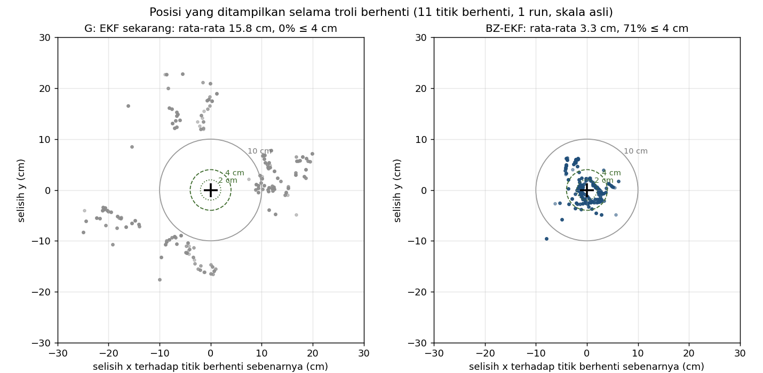

4. Ketahanan: tiga dunia simulasi, 4 dan 6 anchor
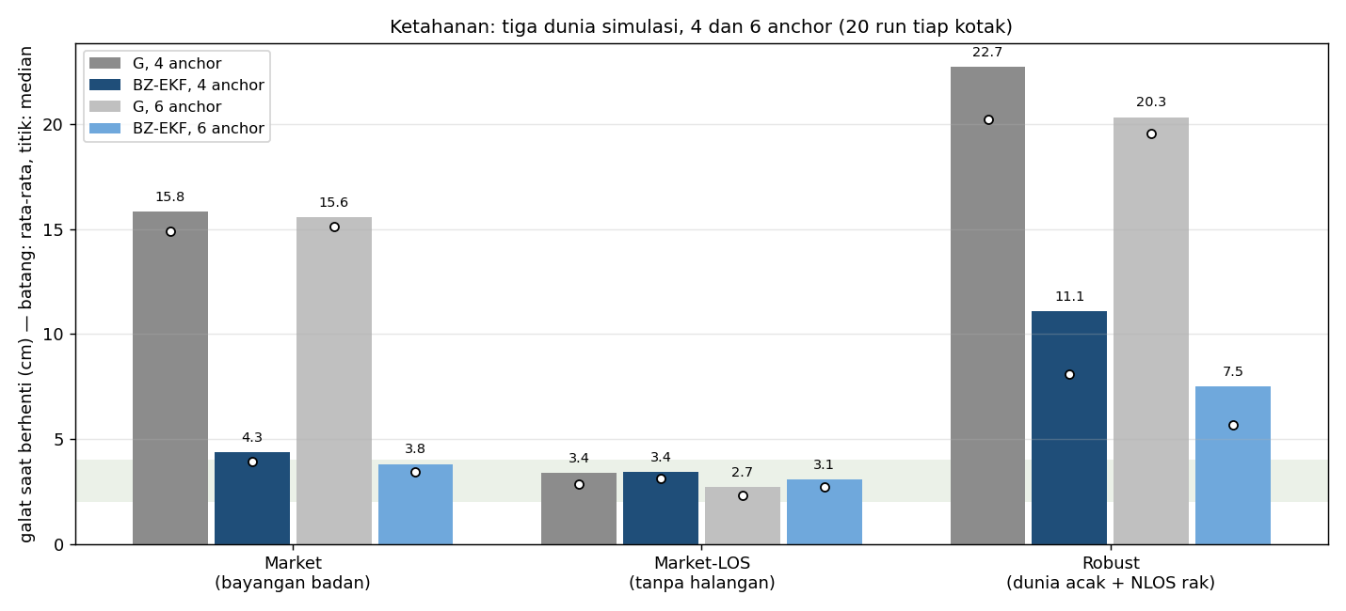

5. State bayangan badan β belajar sendiri
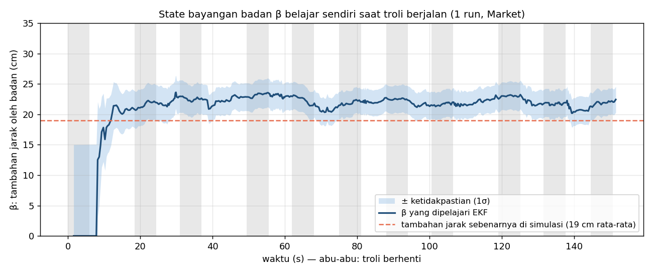

6. Uji gerak jalan: rute belanja acak (animasi: uji_jalan_animasi.gif)

